Suite de pruebas
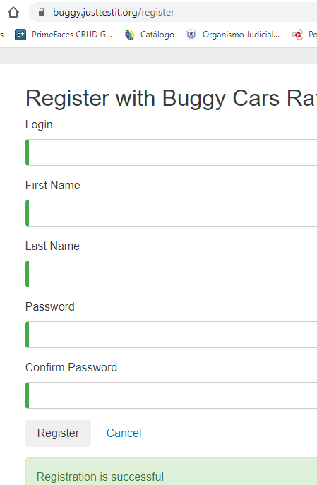
SUITE DE PRUEBAS - [ NOMBRE DE LA APLICACIÓN] |  |  |  |  |  |  |  |  | OK
No | Caso de prueba | Prioridad | Precondiciones | Datos de entrada | Pasos | Resultados Esperado | Resultado Obtenido | Estado prueba | FALLO
AREA FUNCIONAL: REGISTRO DE USUARIO
1 | Registrar un nuevo usuario llenando todos los campos exitosamente | Alta | -Tener instalado un navegador - Tener conexion a internet | Juan2022, Juan Carlos, Bergman Villarroel, Tester#12 | - 1. abrir la pagina https://buggy.justtestit.org/ -2. Click en la opcion "Register" boton superior parte izq. - 3. Ingresar los datos de entrada -4. Click en el boton "Register" | El usuario es registrado exitosamente |  | OK
2 | Registrar un nuevo usuario con campo nombre vacio (un espacio) | Alta | -Tener instalado un navegador - Tener conexion a internet | Pepe001, espacio , espacio Hola123# | - 1. abrir la pagina https://buggy.justtestit.org/ -2. Click en la opcion "Register" boton superior parte izq. - 3. Ingresar los datos de entrada, con campo Fist Name vacio -4. Click en el boton "Register" | Que no permita el registro con campos vacios | 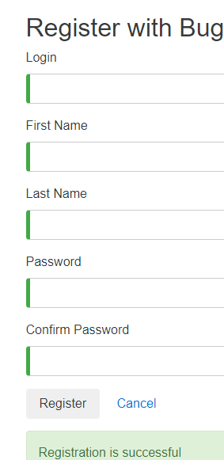 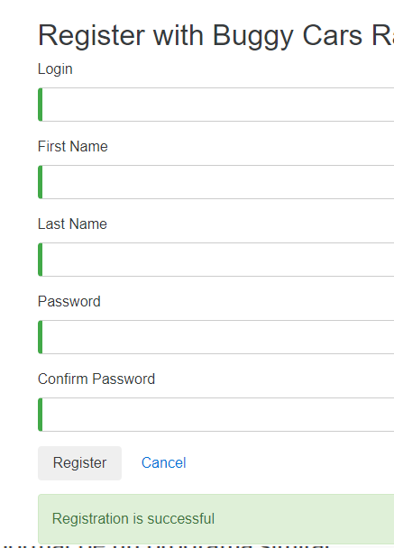 | FALLO
3 | Registrar un nuevo usuario con un password de 4 caracteres | Media | -Tener instalado un navegador - Tener conexion a internet | jorge123, jorge , perez hola | - 1. abrir la pagina https://buggy.justtestit.org/ -2. Click en la opcion "Register" boton superior parte izq. - 3. Ingresar los datos de entrada, con campo Fist Name vacio -4. Click en el boton "Register" | Que no permita un pwd de 4 caracteres | 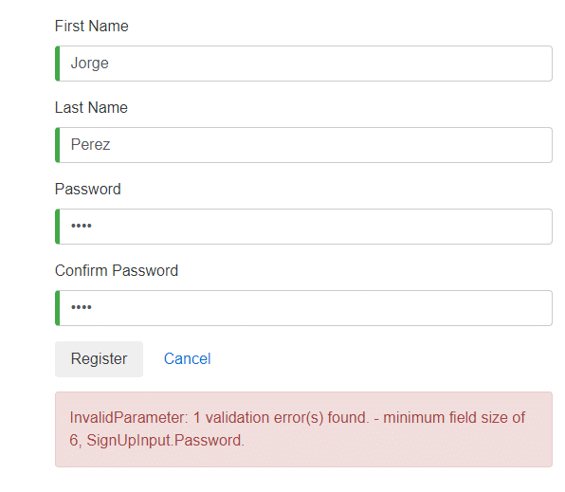 | OK

AREA FUNCIONAL :YYYYYY

AREA FUNCIONAL : VOTAR POR AUTOS

AREA FUNCIONAL :
1

